A
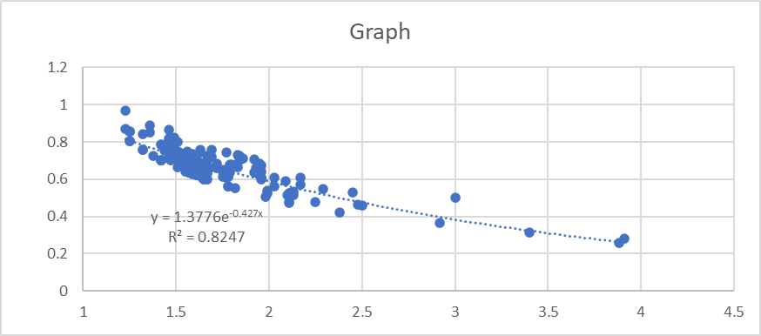
월 | 일 | 시 (24시 기준) | 본인등수 | 참여인원 | 지원자수 | 모집인원 | 신뢰/예측확률 (%) | 계수 | 지원자수/참여인원 | 이 색깔만 수정 가능
1 | 12 | 11 | 120 | 311 | 515 | 60 | 80 | 0.836 | 1.176

예상예비번호 |  | 신뢰 구간 |  | 예측 구간 |  |  |  | 신뢰 구간은 현재 주어진 데이터의 평균이 어디에 위치할 것인가에 대한 추정구간입니다. 예측 구간은 모집단에서 표본추출을 추가로 하나 진행하였을 경우 그 표본이 어디에 위치할 것인가에 대한 추정구간입니다. 따라서 실제 본인의 위치는 '신뢰 구간'이 아닌 '예측 구간'에 위치할 것입니다. 꼭 주의해주시기 바랍니다.
 |  | Max | Min | Max | Min
105.8 |  | 103.4 | 108.2 | 89.3 | 124

점공순위 계산기 2021 Ver 1.0 Made By SemPer_

 |  |  |  |  |  |  |  | 추가로, 등수가 높아지면 높아질수록 추정 구간의 넓이 자체가 넓어져서 max와 min의 차이가 50이 넘어가 사실상 의미가 없다고 생각하시는 분들도 계실겁니다. 하지만 등수의 값 자체가 높아진다는 것은 그만큼 위에서의 변수 또한 매우 많다는 이야기로 추정구간의 의미가 없는 것은 절대 아님을 미리 알려드립니다.

Ver 1.0 | 첫 배포

